ΠΑΡΟΧΗ ΑΡ. 13

Επωνυμία Επιχείρησης |  |  | ΧΧΧΧΧΧΧΧΧΧΧΧΧΧΧΧΧΧΧΧΧ |  |  |  |  |  |  |  |  |  | Παροχή σε Είδος 2020
ΑΦΜ - Δ.Ο.Υ. |  |  | ΧΧΧΧΧΧΧΧΧ |  |  |  |  | ΧΧΧΧΧΧΧΧΧΧΧΧΧ
ΑΡΙΘΜΟΣ ΓΕΜΗ |  |  | ΧΧΧΧΧΧΧΧΧ |  |  |  |  |  |  |  |  |  | Ημερομηνία Υπολογισμού |  |  | 2020-12-31
Λίστα Ιδιόκτητων ή Μισθωμένων Οχημάτων για υπολογισμό Παροχής σε Είδος (Αρθ.13 Ν.4172/2013)

α/α | Πινακίδα ΙΧ | Αριθμός Πλαισίου | Μάρκα | Τύπος | Ημερομηνία Τιμολόγησης | Ημ/νια 1ης Κυκλοφορίας | Ημ/νία Απόκτησης ή μίσθωσης | Ημ/νία Λήξης μίσθωσης | Οδηγός | Ιδιότητα Οδηγού | ΛΤΠΦ (Λιανική Τιμή προ Φόρων απο βεβαιωση) | Αξία Υπολογισμού | Μήνες Χρήσης 2020 | Παλαιότητα | Μείωση Αξίας | Παροχή σε Είδος
1 | IΗΟ-1234 | 1C4RJFCM6ΒC253817 | ΧΧΧΧ | ΧΧ | 2017-07-28 | 2012-05-29 | 2020-01-01 | 2020-12-31 | ΧΧΧΧΧΧΧ 1 | Πρόεδρος | 30,000.00 € | 5,750.00 € | 12 | 8.60 | 25% | 4,312.50
2 | ΙΗΟ-4567 | YS3FB45Ν181100194 | ΧΧΧΧ | ΧΧ | 2017-07-28 | 2007-11-15 | 2020-01-01 | 2020-10-19 | ΧΧΧΧΧΧΧ 2 | Μέλος ΔΣ | 25,000.00 € | 3,900.00 € | 10 | 13.14 | 50% | 1,625.00
3 |  |  |  |  |  |  |  |  |  |  |  | 0.00 € | 0 | 0.00 | 0% | 0.00
4 |  |  |  |  |  |  |  |  |  |  |  | 0.00 € | 0 | 0.00 | 0% | 0.00
5 |  |  |  |  |  |  |  |  |  |  |  | 0.00 € | 0 | 0.00 | 0% | 0.00
 |  |  |  |  |  |  |  |  |  |  |  |  |  |  |  | 5,937.50

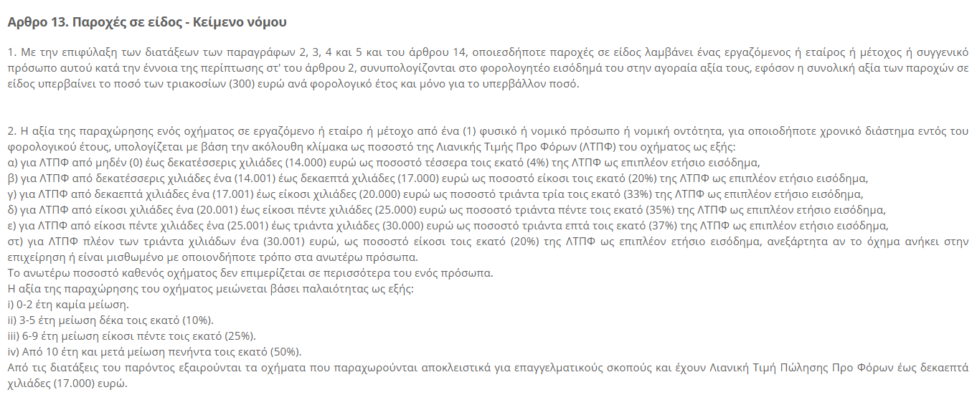
Συντελεστής υπολογισμού ΛΤΠΦ |  |  |  | Μείωση Αξίας (παλαιότητα)
Από | Έως | Συντελεστής |  | Από | Έως | Συντελεστής
0 | 14,000 | 4% | 560.00 | 0 | 2 | 0%
14,001 | 17,000 | 20% | 600.00 | 3 | 5 | 10%
17,001 | 20,000 | 33% | 990.00 | 6 | 9 | 25%
20,001 | 25,000 | 35% | 1,750.00 | 10 |  | 50%
25,001 | 30,000 | 37% | 1,850.00 | 
30,001 |  | 20%
Ο Προιστάμενος Λογιστηρίου

